Sheet1
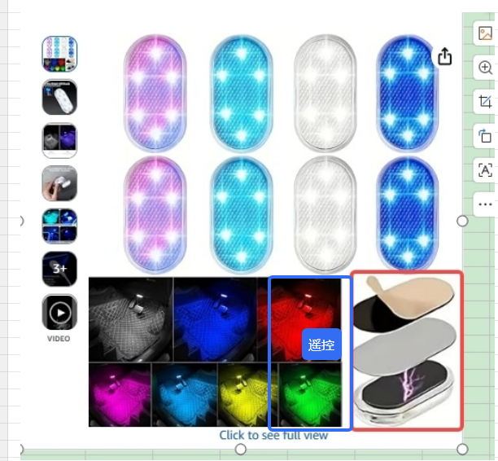
产品链接 | https://www.amazon.com/gp/product/B0H4QSFLT2
A60601 | 8个磁吸车载氛围灯八彩触摸感应LED灯
想要展示的效果就是灯比较大，以及磁吸细节更加明显 1.竖着的角度（已拍摄完）；2.展示遥控和磁吸贴，磁吸贴的细节图放大；3.场景占据版块可以小点

